Ark1
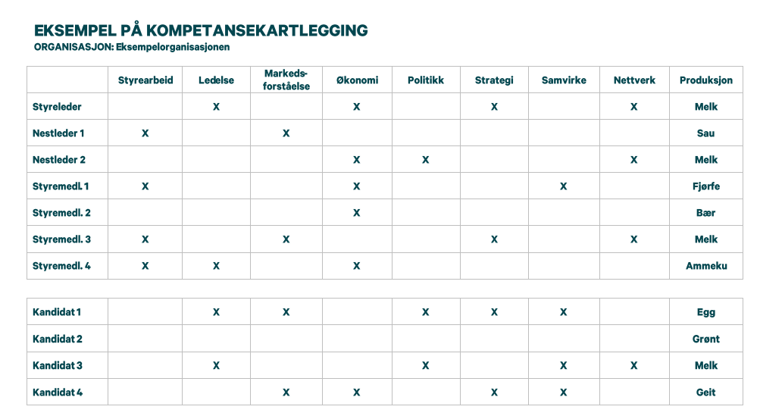
KOMPETANSEKARTLEGGING, VALGKOMITÉ

ORGANISASJON:

Fyll inn tabellen slik at den passer til deres arbeid. Legg til kompetanse dere vil prioritere. Samme skjema kan brukes til valgkomité, kontrollkomité osv.

 |  | Fyll inn viktige egenskaper for organisasjonen
Nåværende styre | Styreleder
 | Styremedlem 1
 | Styremedlem 2
 | Styremedlem 3
 | Styremedlem 4

 | Varamedlem 1
 | Varamedlem 2

Potensielle kandidater | Kandidat 1
 | Kandidat 2
 | Kandidat 3
 | Kandidat 4
 | Kandidat 5

